상품제안서
쿠비녹스 믹싱볼 집게 3P세트 | 상품코드: S12933

 |  |  |  |  |  | 02-713-8555 | www.synergygift.co.kr
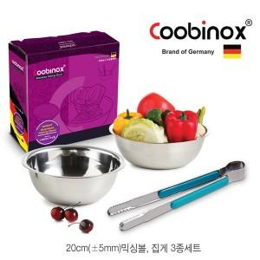

【상세/제작정보】 | 각종 나물 무침 밀가루 반죽 샐러드 화채등 음식 조리시 다양하게 사용이 가능한 양푼이 세트입니다

【인쇄/포장옵션】 | 레이저, 스티커 / 포장지포장

【공급단가】 | 수량 | 100~ | 500~ | 1,000~ | 2,000~
*VAT별도 | 단가 | 4,230원 | 4,090원 | 3,950원 | 3,800원

【상품 URL】 | https://www.synergygift.co.kr:443/src/goods_detail.php?gdno=14528

